Sheet1
날짜 | 구분 | 요청 정보/html명 | 요청 항목 |  | 완료여부
2021-01-04 |  | 01_main_08_app detail_01_학부모.html | 상품명이 긴 경우 학습자 정보 영역이 겹치는 현상 -> 영역 이상은 줄바꿈 되도록 수정 요청 | 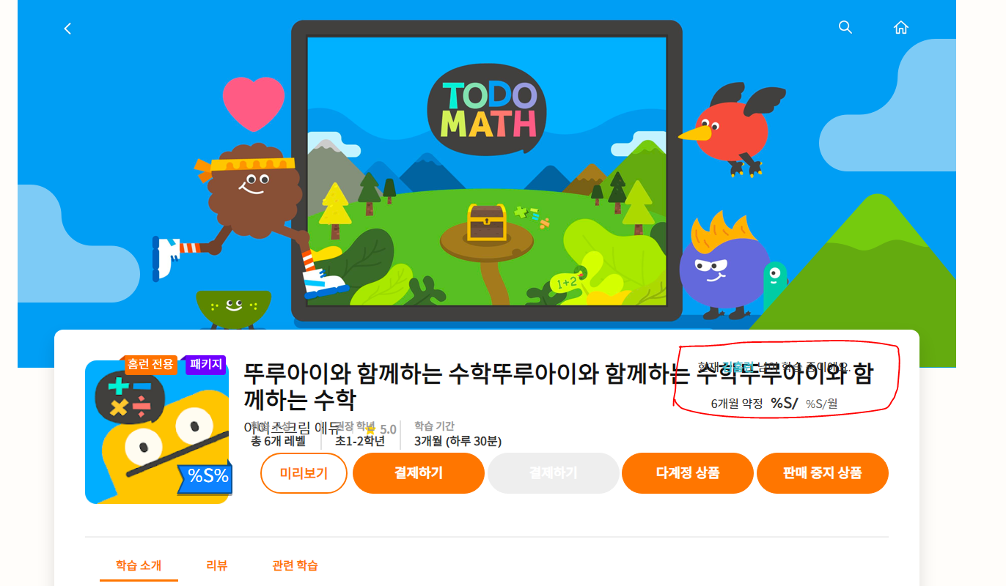 | O
2021-01-04 |  | 01_main_04_추천_01_학부모.html | 1. 학습 상품에 홈런전용, 패키지, free, 할인 뱃지 정보 표시되도록 수정 요청 (화면설계서 부분 참고) 2. 공부하고 싶은 학습 알림 아이콘 이미지 원본은 사각형=> 각각 원형으로 표시될 수 있도록 css 적용 요청 |  | O
2021-01-04 |  | 전체 | 에코 단말에서 퍼블리싱 파일만 로드시에도 스크롤시 화면 버벅이며 로드되는 현상 -> js파일 경량화 및 개선 필요 | * 불필요한 js 제거 | O

